Схема сборки
Инструкция по сборке и спецификация Кровать БАВАРИЯ-1-1900-800 /2084*1740*833/

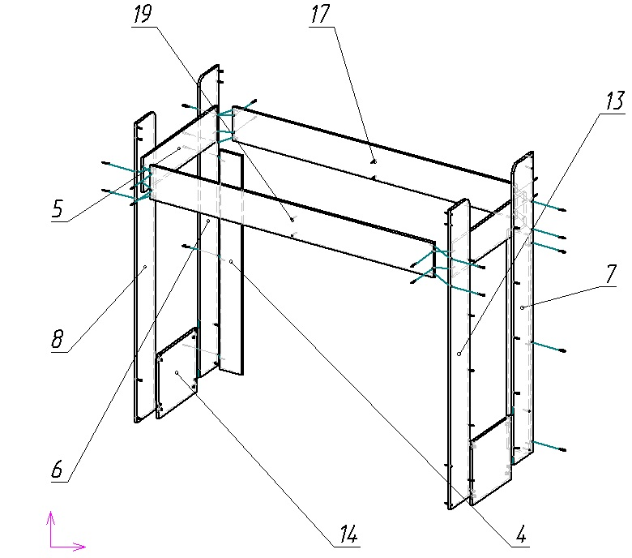
1

2

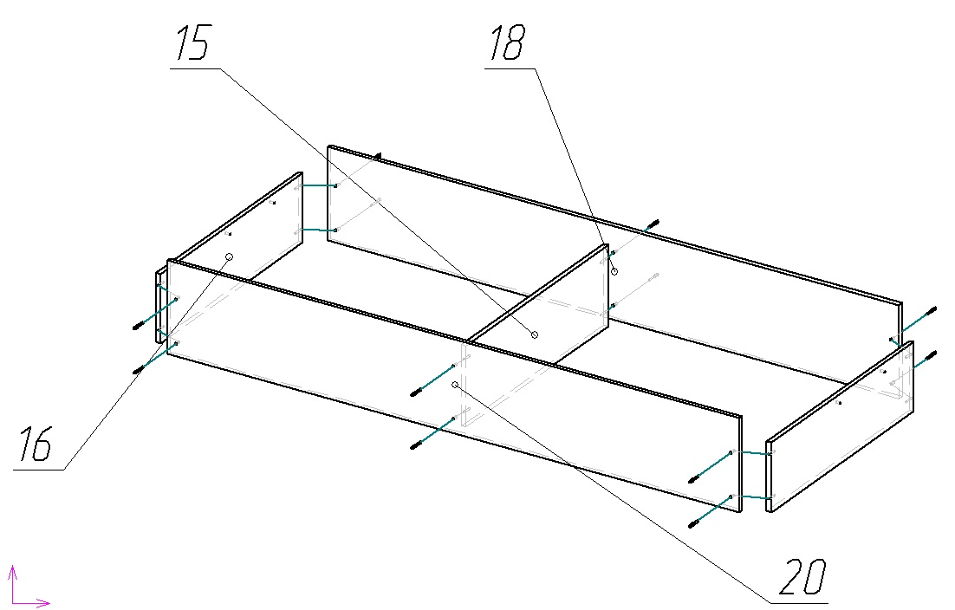

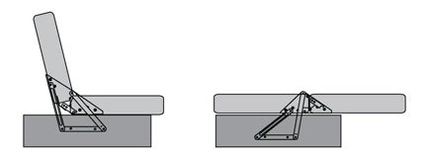

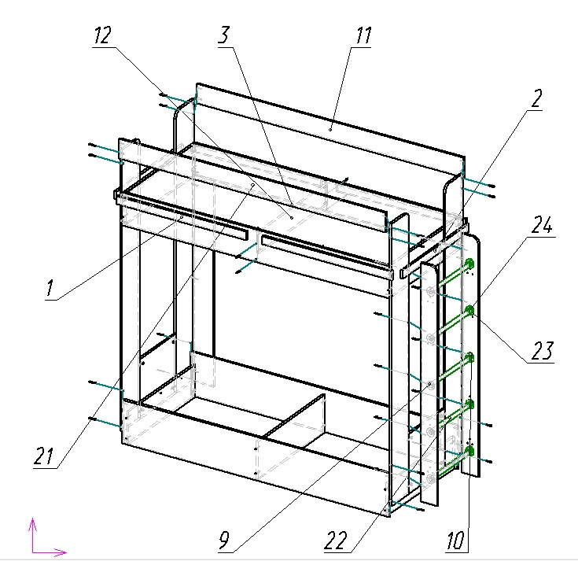
3

Внимание! Для обеспечения гарантированной степени фиксации необходимо крепление кровати к стене!

 | Детали |  |  |  |  |  | Фурнитура
 | № | Наименование | Размер |  | Кол-во |  | № | Наименование | Размер |  | Кол-во
 | 18 | Царга низ задняя | 1932 | 270 | 1 | шт | 1 | Болт М6 |  |  | 4 | шт
 | 20 | Царга низ передняя | 1932 | 270 | 1 | шт | 2 | Гайка М6 |  |  | 4 | шт
 | 17 | Царга верх задняя | 1932 | 200 | 1 | шт | 3 | Гвоздь |  |  | 28 | шт
 | 19 | Царга верх передняя | 1932 | 200 | 1 | шт | 4 | Евровинт | 7 | 50 | 64 | шт
 | 11 | Перекладина задняя | 1932 | 120 | 1 | шт | 5 | Заглушка для евровинта | венге |  | 52 | шт
 | 21 | Перекладина передняя | 1932 | 120 | 1 | шт | 6 | Заглушка для евровинта фасад | светло-бежевый |  | 12 | шт
 | 3 | Дно | 1896 | 797 | 1 | шт | 7 | Заглушка для минификс | венге |  | 8 | шт
 | 6 | Опора левая | 1740 | 207 | 1 | шт | 8 | Ключ для евровинта |  |  | 1 | шт
 | 7 | Опора лестницы правая | 1740 | 207 | 1 | шт | 9 | Минификс болт | 8 | 30 | 8 | шт
 | 8 | Опора правая | 1740 | 207 | 1 | шт | 10 | Минификс гайка |  |  | 8 | шт
 | 13 | Опора лестницы левая | 1740 | 207 | 1 | шт | 11 | Подпятник | коричневый |  | 14 | шт
 | 9 | Стойка лестницы левая | 1474 | 120 | 1 | шт | 12 | Фланец D25 |  |  | 10 | шт
 | 10 | Стойка лестницы правая | 1474 | 120 | 1 | шт | 13 | Шайба |  |  | 8 | шт
 | 4 | Стойка задняя | 1274 | 150 | 2 | шт | 14 | Шуруп | 3.5 | 16 | 28 | шт
 | 1 | Обвязка | 941 | 50 | 4 | шт | 15 | Шуруп | 3.5 | 30 | 30 | шт
 | 5 | Планка боковая верх | 801 | 200 | 2 | шт
 | 12 | Планка средняя | 801 | 130 | 1 | шт |  | Труба D25 | 418 | 25 | 5 | шт
 | 15 | Стойка дивана средняя | 770 | 234 | 1 | шт |  | Пакет фурнитуры | 300 | 200 | 1 | шт
 | 16 | Стойка дивана боковая | 770 | 200 | 2 | шт
 | 2 | Обвязка | 767 | 50 | 2 | шт
 | 14 | Фальшпанель | 419 | 369 | 2 | шт

